关系图
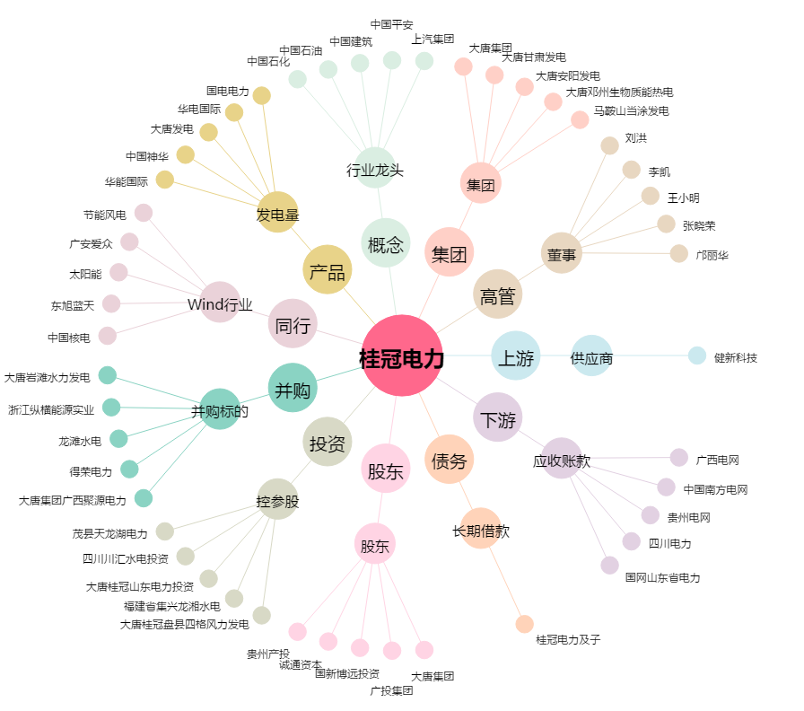
桂冠电力[600236.SH] - 关系概览图

